Зарплаты
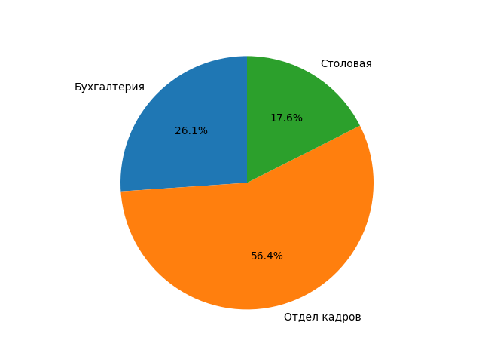
Таб.номер | Фамилия | Отдел | Сумма по окладу, руб. | Сумма по надбавками, руб. | Сумма зарплаты, руб. | НДФЛ, % | Сумма НДФЛ, % | Сумма к выдаче, руб.
0002 | Петров П.П. | Бухгалтерия | 3 913,04р. | 2 608,70р. | 6 521,74р. | 13% | 847,83р. | 5 673,91р.
0005 | Васин В.В. | Бухгалтерия | 5 934,78р. | 913,04р. | 6 847,82р. | 13% | 890,22р. | 5 957,60р.
 |  | Бухгалтерия Итог | 13 369,56р. | 11 631,52р. | 13 369,56р. |  | 1 738,04р. | 11 631,52р.
0001 | Иванов И.И. | Отдел кадров | 6 000,00р. | 4 000,00р. | 10 000,00р. | 13% | 1 300,00р. | 8 700,00р.
0003 | Сидоров С.С. | Отдел кадров | 5 000,00р. | 4 500,00р. | 9 500,00р. | 13% | 1 235,00р. | 8 265,00р.
0006 | Львов Л.Л. | Отдел кадров | 4 074,07р. | 2 444,44р. | 6 518,51р. | 13% | 847,41р. | 5 671,10р.
0007 | Волков В.В. | Отдел кадров | 1 434,78р. | 1 434,78р. | 2 869,56р. | 13% | 373,04р. | 2 496,52р.
 |  | Отдел кадров Итог | 28 888,07р. | 25 132,62р. | 28 888,07р. |  | 3 755,45р. | 25 132,62р.
0004 | Мишин М.М. | Столовая | 5 500,00р. | 3 500,00р. | 9 000,00р. | 13% | 1 170,00р. | 7 830,00р.
 |  | Столовая Итог | 9 000,00р. | 7 830,00р. | 9 000,00р. |  | 1 170,00р. | 7 830,00р.
 |  | Общий Итог | 51 257,63р. | 44 594,14р. | 51 257,63р. |  | 6 663,49р. | 44 594,14р.

 | Человек с максимальной зарплатой:
 | Фамилия: Иванов И.И.
 | Зарплата: 10 000,00
 | Человек с минимальной зарплатой:
 | Фамилия: Волков В.В.
 | Зарплата: 2 869,56

 | Средняя зарплата по отделам:
 | Бухгалтерия | 6 684,78р.
 | Отдел кадров | 7 222,02р.
 | Столовая | 9 000,00р.

